TUTORIEL

GAGNEZ DU TEMPS
DO IT YOURSELF

 |  |  | www.idesign-deco.fr |  |  | Confection Préplissée

Pose de face
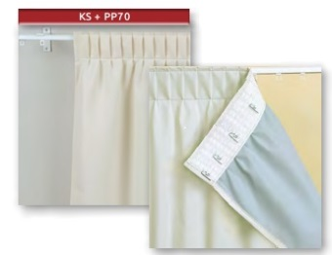
 |  |  |  | 1 rideau droit | Equerres

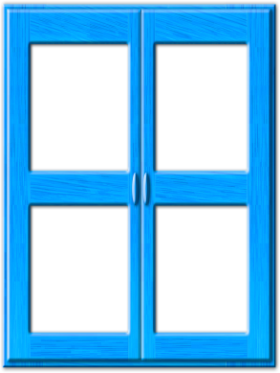
 | Plafond
 |  |  |  |  | 3,5 cm

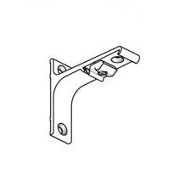
 |  |  |  | 1 rideau gauche
+ 10 cm minimum |  | + 10 cm minimum
au |  | + Hauteur fenêtre |  |  | 7,5 cm
Sol - 2 cm |  | + 10 cm minimum

 |  |  |  | 1 paire
 | Largeur fenêtre |  |  |  | 10 cm
sol | + 10 cm minimum

Pose plafond
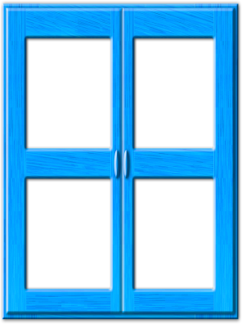
 |  |  |  |  | Support plafond | Encombrement + ou - 10 %
 | Plafond |  |  | Rail laqué blanc
 |  |  |  |  |  | Larg. Rideau | Rideau replié
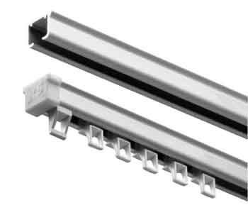
 |  |  |  |  |  | 1m | 0,15 m
 |  |  |  |  |  | 1,50 m | 0,23 m
Hauteur du plafond |  | Hauteur du plafond |  |  |  | 2 m | 0,30 m
au |  | au bas de la fenêtre |  |  |  | 2,50 m | 0,38 m
Sol - 2 cm |  | + 10 cm minimum |  |  |  | 3 m | 0,45 m
 |  |  |  |  |  | 3,50 m | 0,53 m
 |  |  |  |  |  | 4 m | 0,60 m
 | Largeur fenêtre |  |  |  |  | 4,50 m | 0,67 m
sol | + 10 cm minimum |  |  |  |  | 5 m | 0,75 m

RIDEAUX PARE-SOLEIL 2018
FICHE WEB RIDEAUX NON FEU PARE-SOLEIL

 |  |  | DEMANDE DE PRIX |  |  | COMMANDE |  |  |  | DATE

Gagnez du temps
 |  |  |  | ADRESSE DE FACTURATION |  |  |  |  |  |  | ADRESSE DE LIVRAISON
 |  |  | NOM
 |  |  | ADRESSE

 |  |  | CP / VILLE
 |  |  | TEL
REPERES | LARGEUR | HAUTEUR | QUANTITE | DEPOSE | POSE | 1 RIDEAU | 1 PAIRE | TRINGLE | SUPPORT | EQUERRE DE FACE |  |  | Tous les coloris sur www.idesign-deco.fr
 | en cm | en cm |  |  |  |  |  |  | PLAFOND | 3,5 cm | 7,5 cm | 10 cm | TISSU | COLORIS

OBSERVATIONS

RIDEAUX OBSCURCISSANTS 2018
FICHE WEB RIDEAUX NON FEU OBSCURCISSANTS

 |  |  | DEMANDE DE PRIX |  |  | COMMANDE |  |  |  | DATE

Gagnez du temps
 |  |  |  | ADRESSE DE FACTURATION |  |  |  |  |  |  | ADRESSE DE LIVRAISON
 |  |  | NOM
 |  |  | ADRESSE

 |  |  | CP / VILLE
 |  |  | TEL
REPERES | LARGEUR | HAUTEUR | QUANTITE | DEPOSE | POSE | 1 RIDEAU | 1 PAIRE | TRINGLE | SUPPORT | EQUERRE DE FACE |  |  | Tous les coloris sur www.idesign-deco.fr
 | en cm | en cm |  |  |  |  |  |  | PLAFOND | 3,5 cm | 7,5 cm | 10 cm | TISSU | COLORIS

OBSERVATIONS

RIDEAUX THERMIQUES 2018
FICHE WEB RIDEAUX NON FEU THERMIQUES

 |  |  | DEMANDE DE PRIX |  |  | COMMANDE |  |  |  | DATE

Gagnez du temps
 |  |  |  | ADRESSE DE FACTURATION |  |  |  |  |  |  | ADRESSE DE LIVRAISON
 |  |  | NOM
 |  |  | ADRESSE

 |  |  | CP / VILLE
 |  |  | TEL
REPERES | LARGEUR | HAUTEUR | QUANTITE | DEPOSE | POSE | 1 RIDEAU | 1 PAIRE | TRINGLE | SUPPORT | EQUERRE DE FACE |  |  | Tous les coloris sur www.idesign-deco.fr
 | en cm | en cm |  |  |  |  |  |  | PLAFOND | 3,5 cm | 7,5 cm | 10 cm | TISSU | COLORIS

OBSERVATIONS

RIDEAUX OCCULTANTS 2018
FICHE WEB RIDEAUX NON FEU OCCULTANTS

 |  |  | DEMANDE DE PRIX |  |  | COMMANDE |  |  |  | DATE

Gagnez du temps
 |  |  |  | ADRESSE DE FACTURATION |  |  |  |  |  |  | ADRESSE DE LIVRAISON
 |  |  | NOM
 |  |  | ADRESSE

 |  |  | CP / VILLE
 |  |  | TEL
REPERES | LARGEUR | HAUTEUR | QUANTITE | DEPOSE | POSE | 1 RIDEAU | 1 PAIRE | TRINGLE | SUPPORT | EQUERRE DE FACE |  |  | Tous les coloris sur www.idesign-deco.fr
 | en cm | en cm |  |  |  |  |  |  | PLAFOND | 3,5 cm | 7,5 cm | 10 cm | TISSU | COLORIS

OBSERVATIONS

